PPED
PROYECCIONES DE POBLACIÓN Y ESTUDIOS DEMOGRÁFICOS (PPED)

Actualizado el 30 de Julio de 2025
DEPARTAMENTAL. PROYECCIONES DE POBLACIÓN POR ÁREA GEOGRÁFICA. PERIODO 2018-2050
Se incorporan nuevas tendencias observadas en la dinámica poblacional asociada a la aceleración del cambio en los componentes demográficos y mejoras técnicas en la producción estadística de esta operación derivada de los censos nacionales de población y vivienda, así como de las estadísticas de los hechos vitales.

DEPARTAMENTAL. PROYECCIONES DE POBLACIÓN POR ÁREA GEOGRÁFICA. PERIODO 2018-2050
Aplicación del modelo de componentes de cohortes con un enfoque adaptado multiregional.
Mapa de Regiones Demográficas para la realización de Proyecciones de población
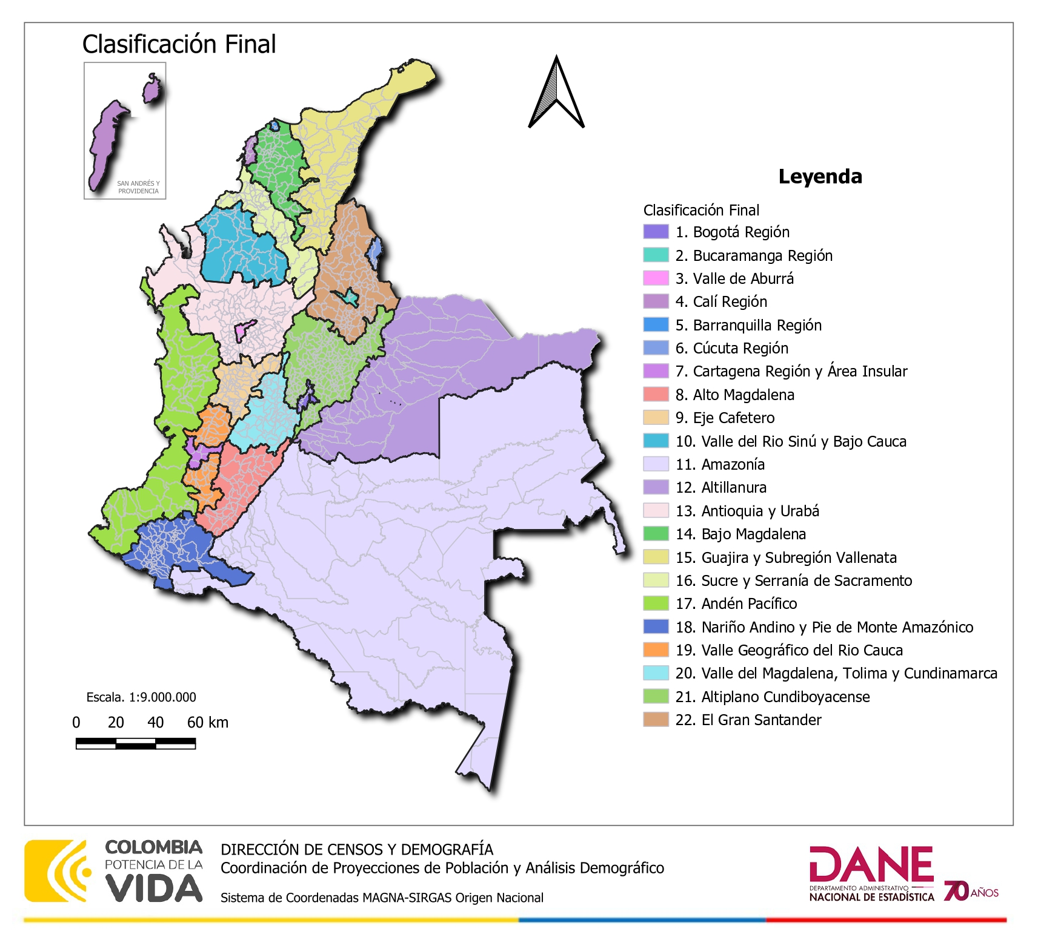

Dirección técnica de Censos y Demografía (DCD)

